상품제안서
송월 미니선풍기세트(프리미엄무지 1매 + 핸디미니팬선풍기 1개) | 상품코드: S36985

 |  |  |  |  |  |  | 02-713-8555 | www.synergygift.co.kr
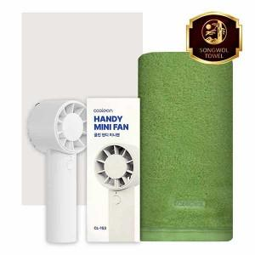

【상세/제작정보】 | <p>※자수인쇄 별도문의</p>

【인쇄/포장옵션】 | [타올] 실크, [타올] 자수, [선풍기] 레이저 / 포장지포장

【공급단가】 | 수량 | 50~ | 100~ | 500~ | 1,000~ | 3,000~
*VAT별도 | 단가 | 13,260원 | 12,540원 | 11,930원 | 11,620원 | 11,420원

【상품 URL】 | https://www.synergygift.co.kr:443/src/goods_detail.php?gdno=36985

